Sheet1
JFreeChart

打开JFreeChart**Demo**.jar(打开Jar文件，右键通过java打开，或者java -jar file)，里面有DEMO
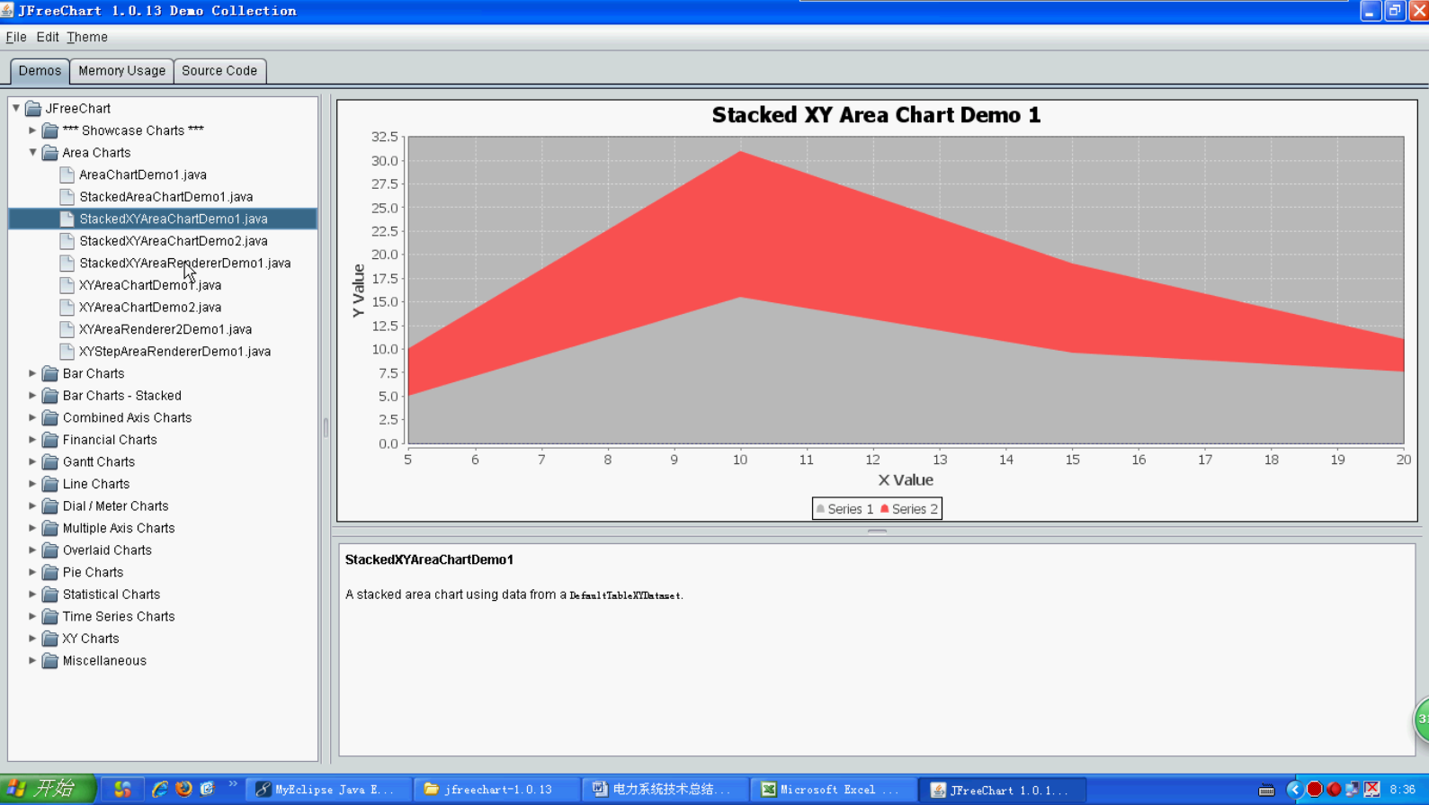

写出各种图形的DEMO
1. 现状图
2. 柱状图
3. 饼图

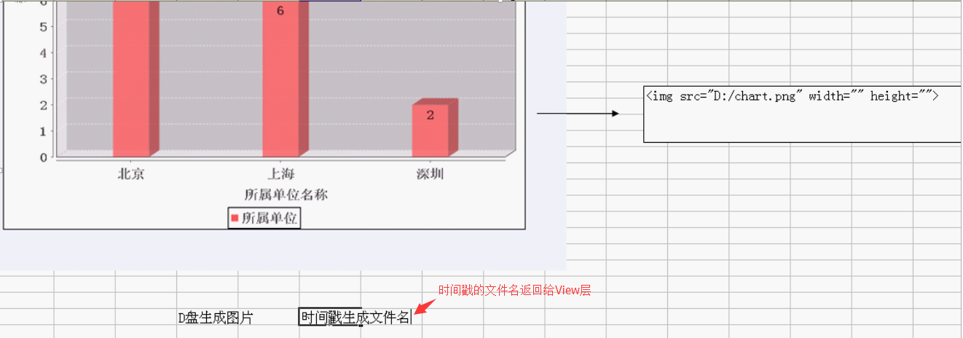
使用JFreeChart整合具体项目
策略：把形成的chart转化为图片，然后页面进行引用。

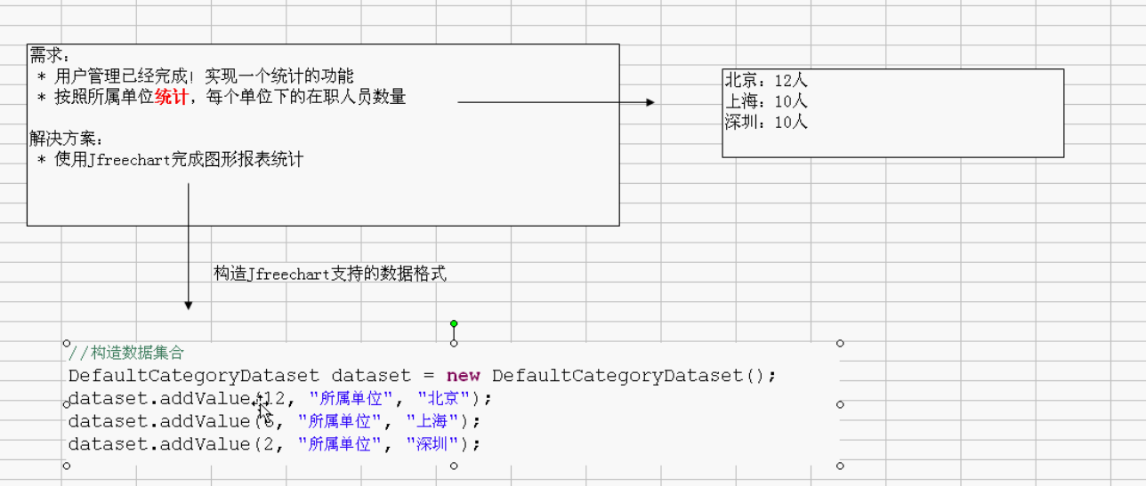

实例：策略（原理）分析

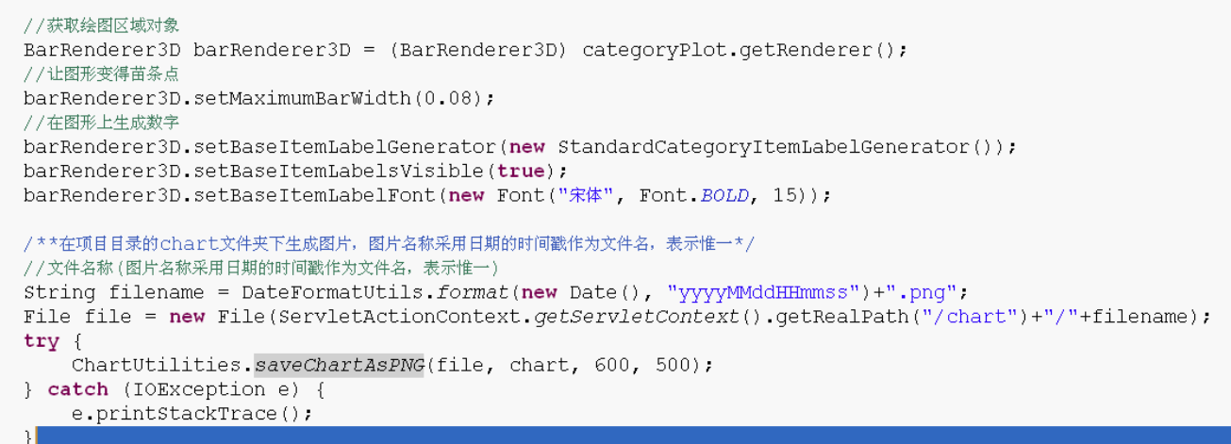

实例：部分代码（有待整理到SSM项目）

可以使用反编译工具，反编译DEMO，然后直接使用

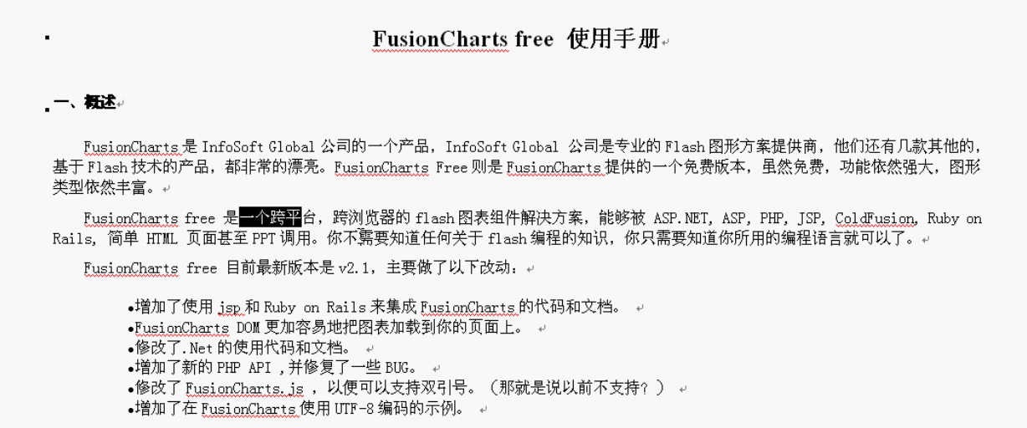

FCF报表

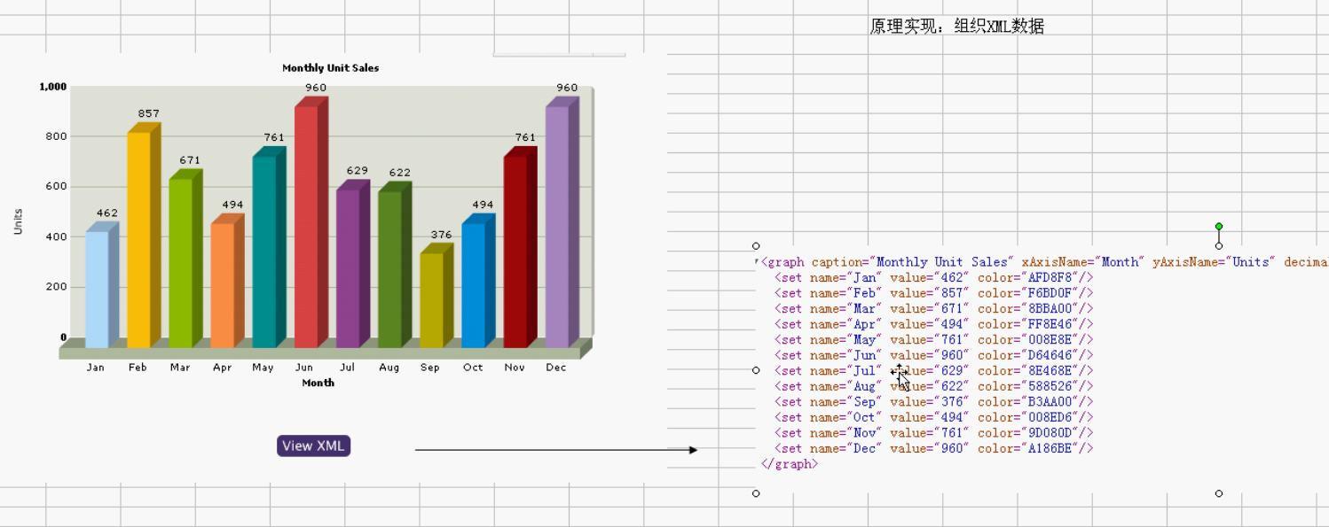

实例

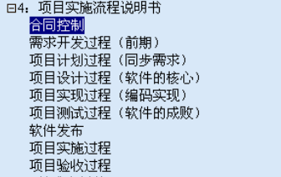

需要的话到时候就可以直接参考一下
9.电力系统项目开发流程说明1（需求+设计）

项目中最重要的一步是项目设计，而不是编码

10.数据库设计（源数据）
数据库设计实例，需要可以参考。

11.电力系统项目开发流程说明（设计+测试+发布+维护+验收）
设计思想（做这个东西，用到什么，如果知道具体怎么用更好了），比单纯的编程好（薪水，前途）多了

参考“电力系统技术总结笔记（10天）”文档

